Blad1
Vraag nr. | Document | Betreft paragraaf / Artikel | Blz. | Vraag | Antwoord | Datum publicatie Antwoord
1 | Aanbestedingsleidraad | 1.4 Planning | 8 | Met veel interesse hebben wij kennis genomen van uw aanbesteding voor de inhuur van Flexibele Arbeidskrachten. In uw planning geeft u aan dat de deadline voor het indienen van vragen voor de 1e Nota van Inlichtingen op maandag 5 juni is. Deze deadline is behoorlijk krap. | Dank voor uw vraag. De termijn voor het stellen van vragen is gesplitst, zoals ook deze is opgenomen in de leidraad. De publicatie van de eerste Nota van Inlichtingen staat momenteel gepland op 12 juni 2023 en de pubicatie van de tweede Nota van Inlichtingen staat gepland op 26 juni 2023. De voorkeur van de Aanbestedende Dienst is natuurlijk dat de vragen op een vroegtijdig moment worden gesteld, zodat wij deze ook op korte termijn en vroegtijdig kunnen beantwoorden. Wij begrijpen uw punt en zullen de termijn voor het stellen van vragen aanpassen van maandag 5 juni 2023 naar vrijdag 9 juni 2023. De planning om de 1e Nota van Inlichtingen te publiceren wordt ook aangepast van maandag 12 juni 2023 naar woensdag 14 juni 2023. Daarnaast is er nog de mogelijkheid om voor de 2e Nota van Inlichtingen vragen te stellen. De planning voor de 2e Nota van Inlichtingen is ook aangepast. De uiterste datum voor het stellen van vragen 2e ronde wordt nu donderdag 22 juni 2023 i.p.v. maandag 19 juni 2023. De de publicatie van de Nota van Inlichtingen voor de 2e ronde wordt vrijdag 30 juni 2023 i.p.v. maandag 26 juni 2023. De inleverdatum van de inschrijvingen blijft ongewijzigd op 14 juli 2023 staan. De Aanbestedingsleidraad met deze gewijzigde planning wordt met deze nota gepubliceerd en als download beschikbaar. | 2023-05-31
 |  |  |  | U heeft uw aanbesteding op vrijdag 26 mei gepubliceerd. Op TenderNed is voor alle geïnteresseerde partijen een aanbesteding pas 2 dagen na de publicatiedatum zichtbaar. Effectief betekent dit dat geïnteresseerde partijen op zijn vroegst pas dinsdagochtend 30 mei kennis hebben genomen van deze aanbesteding. Doordat deze week maar uit 4 officiële werkdagen bestaat is de tijd erg kort om alle documenten nauwkeurig door te nemen, specialisten aan te haken en onze vragen nauwkeurig op te stellen.
 |  |  |  | Bent u bereid de deadline voor het indienen van de vragen voor de 1e vragenronde met een aantal dagen uit te stellen? Indien nee, waarom niet?
2 | Aanbestedingsleidraad | 1.4 Planning | 8 | Met veel interesse hebben wij de door u gepubliceerde aanbesteding bestudeerd. De aankondiging van de door u gepubliceerde aanbesteding is vandaag pas verschenen in de lijsten van TenderNed en de deadline van de eerste vragenronde is aanstaande maandag al. Deze korte doorlooptijd maakt het voor ons op dit moment onmogelijk mee te dingen aan de eerste vragenronde. Om er voor te zorgen dat wij voor de onderhavige aanbesteding toch een goede aanbieding kunnen doen en ons gedegen kunnen voorbereiden op de eerste vragenronde, verzoeken wij u de planning met 1 week te verruimen. Bent u bereid om de planning te verruimen? | Dank voor uw vraag. Wij begrijpen uw punt en zullen de termijn voor het stellen van vragen aanpassen van maandag 5 juni 2023 naar vrijdag 9 juni 2023. E.e.a. conform de beantwoording van vraag 1. | 2023-05-31
3 | Aanbestedingsleidraad | Par. 2.5 | 20-21 | U schrijft dat de opdracht vooral bestaat uit functies van project ondersteunende, administratieve of secretariële aard tot en met schaal tien. In de praktijk zijn de functies vanaf schaal 8 meer specialistisch van aard. Om de opdracht inhoudelijk goed te kunnen beoordelen en inzicht te verkrijgen in de meest voorkomende functies en schalen, verzoekt inschrijver u daarom aanvullende informatie beschikbaar te stellen. Kunt u voor de afgelopen contractperiode per jaar aangeven welke functies u uitgevraagd heeft met de aantallen per functie en de functieschaal daarbij? Wij waarderen het als u deze aanvullende informatie over de scope van de opdracht eerder dan de geplande nota van inlichtingen van 12 juni, bij voorkeur deze week, beschikbaar stelt. Hierdoor kunnen geïnteresseerde marktpartijen goed beoordelen of de opdracht passend is. | 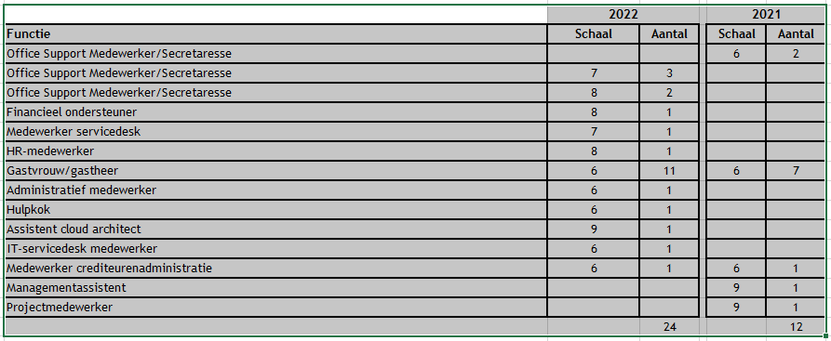 | 2023-05-31

